Análise
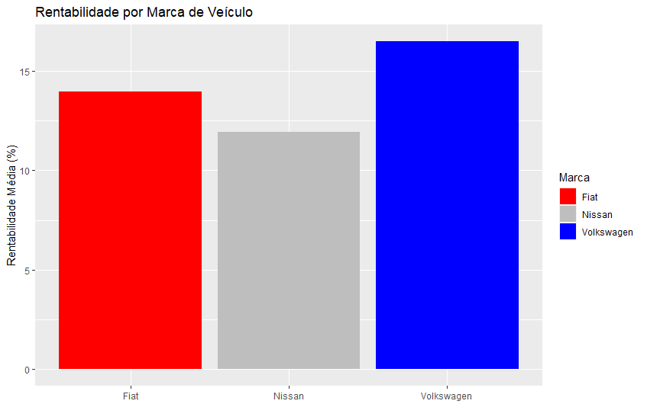
Data Venda | Vendedor | Código do Veículo | Marca do Veículo | Modelo do Veículo | Cor do Veículo | Preço compra | Preço Venda | Lucro |  | Ao lado há um banco de dados com informações de vendas de uma concessionária que comercializa veículos usados, faça análises e dashboards que julgar relevante com esses dados.
2020-08-03 | Ana | 100014 | Fiat | Mobi | Vermelho | 26900 | 31200 | 4300
2020-08-03 | Marcos | 100033 | Fiat | Mobi | Branco | 27100 | 33000 | 5900
2020-08-03 | João | 100011 | Nissan | March | Branco | 27600 | 29800 | 2200 | Quem foi o vendedor mais lucrativo da loja em agosto de 2020?
2020-08-03 | Marcos | 100015 | Nissan | March | Vermelho | 27800 | 31000 | 3200 | Carla fez com que a loja lucrasse mais de R$ 50.000,00 em agosto! Como visto abaixo, ela é quem melhor vendeu.
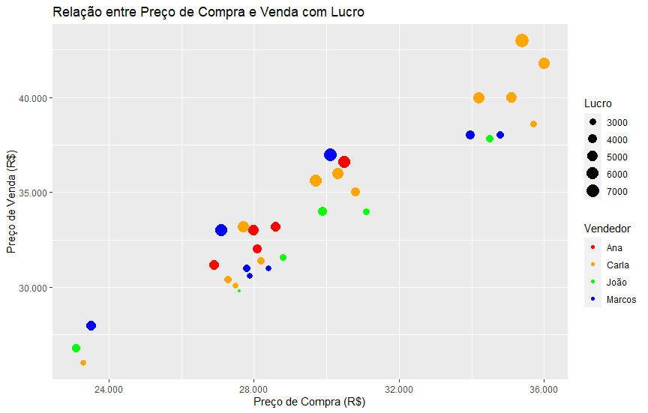
2020-08-03 | Carla | 100028 | Volkswagen | Gol | Preto | 29700 | 35600 | 5900
2020-08-03 | João | 100009 | Volkswagen | Up! | Vermelho | 23100 | 26800 | 3700
2020-08-06 | Marcos | 100008 | Fiat | Uno | Preto | 33970 | 38000 | 4030
2020-08-06 | Ana | 100032 | Nissan | March | Branco | 28000 | 33000 | 5000
2020-08-06 | Carla | 100010 | Nissan | March | Vermelho | 28200 | 31400 | 3200
2020-08-06 | João | 100004 | Volkswagen | Gol | Branco | 29900 | 34000 | 4100
2020-08-10 | Carla | 100007 | Fiat | Mobi | Branco | 27300 | 30400 | 3100
2020-08-10 | Marcos | 100005 | Nissan | March | Vermelho | 28400 | 31000 | 2600
2020-08-13 | Carla | 100016 | Fiat | Mobi | Preto | 27500 | 30100 | 2600
2020-08-13 | Carla | 100003 | Fiat | Uno | Preto | 34200 | 40000 | 5800
2020-08-13 | João | 100006 | Fiat | Uno | Branco | 34500 | 37800 | 3300
2020-08-13 | Marcos | 100002 | Fiat | Uno | Branco | 34800 | 38000 | 3200
2020-08-13 | Marcos | 100025 | Volkswagen | Gol | Branco | 30100 | 37000 | 6900
2020-08-17 | Carla | 100027 | Fiat | Mobi | Preto | 27700 | 33200 | 5500
2020-08-17 | Carla | 100034 | Fiat | Uno | Preto | 35100 | 40000 | 4900
2020-08-17 | Carla | 100035 | Volkswagen | Gol | Branco | 30300 | 36000 | 5700
2020-08-17 | Ana | 100020 | Volkswagen | Gol | Vermelho | 30500 | 36600 | 6100
2020-08-20 | Carla | 100019 | Volkswagen | Up! | Branco | 23300 | 26000 | 2700
2020-08-24 | Marcos | 100001 | Fiat | Mobi | Vermelho | 27900 | 30600 | 2700
2020-08-24 | Carla | 100031 | Fiat | Uno | Vermelho | 35400 | 43000 | 7600
2020-08-24 | Ana | 100023 | Nissan | March | Preto | 28600 | 33200 | 4600
2020-08-24 | Carla | 100013 | Volkswagen | Gol | Branco | 30800 | 35000 | 4200
2020-08-27 | Ana | 100029 | Fiat | Mobi | Preto | 28100 | 32000 | 3900
2020-08-27 | Carla | 100026 | Fiat | Uno | Preto | 35700 | 38600 | 2900
2020-08-27 | Carla | 100030 | Fiat | Uno | Vermelho | 36000 | 41800 | 5800
2020-08-27 | João | 100021 | Nissan | March | Vermelho | 28800 | 31600 | 2800
2020-08-27 | João | 100017 | Volkswagen | Gol | Branco | 31100 | 34000 | 2900
2020-08-27 | Marcos | 100024 | Volkswagen | Up! | Branco | 23500 | 28000 | 4500

 |  |  |  |  |  |  |  |  |  | Será que a marca importa? A Fiat foi a marca mais popular para vendas em agosto de 2020 (47%)!
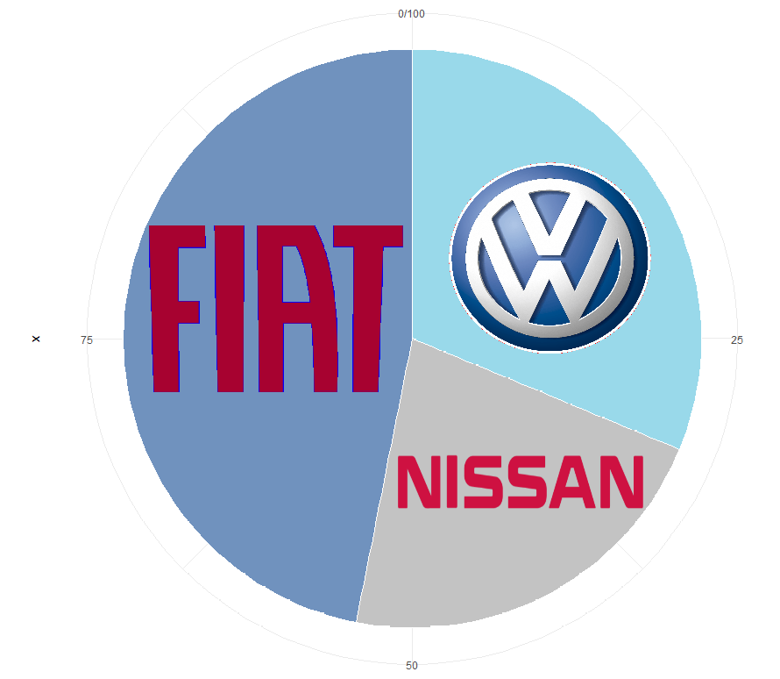

 |  |  |  |  |  |  |  |  |  | Já o modelo de veículo mais popular foi o Uno! Sozinho, ele foi responsável por 1/4 das vendas da loja! É um número e tanto.
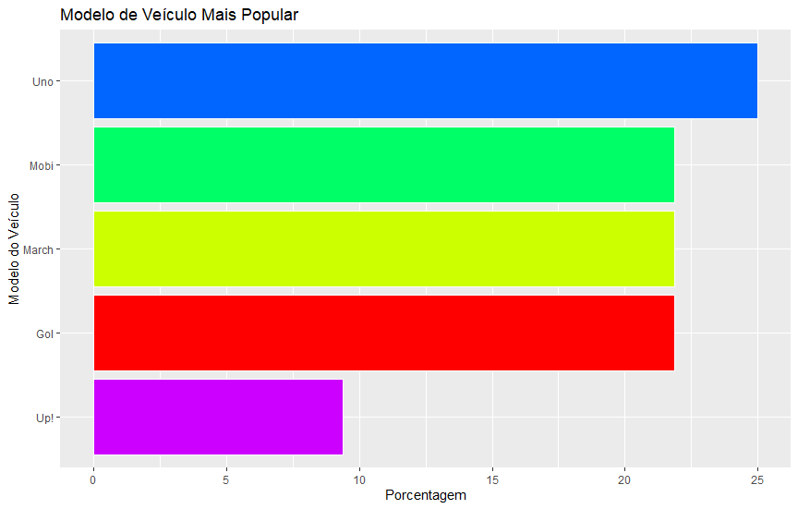

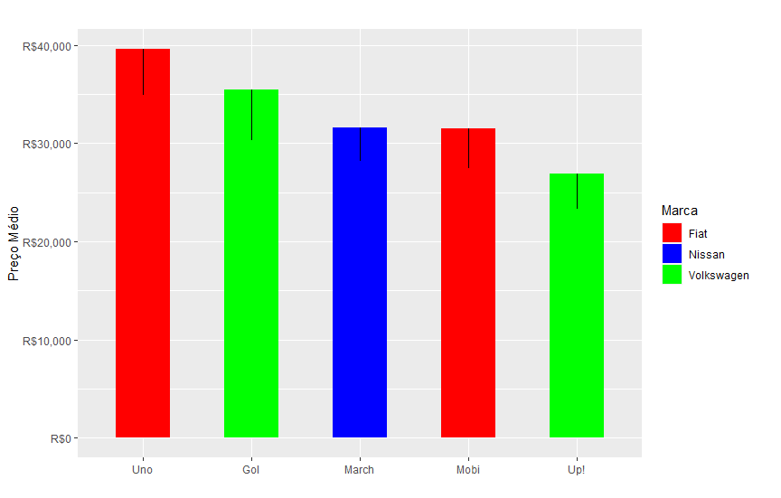
 |  |  |  |  |  |  |  |  |  |  | No gráfico abaixo, vê-se em uma vela com a diferença entre o preço da compra e da venda de cada carro.
 |  |  |  |  |  |  |  |  |  |  | O March, da Nissan, é o modelo menos lucrativo, enquanto o Gol é o que mais dá lucro em questão de revenda.
 |  |  |  |  |  |  |  |  |  |  | O Uno é o modelo com maior preço médio, seguido pelo tradicional Gol.

 |  |  |  |  |  |  |  |  |  |  |  | E quanto as cores? percebe-se predominância do preto para carros da Fiat, vermelho para Nissan e branco para a Volks.
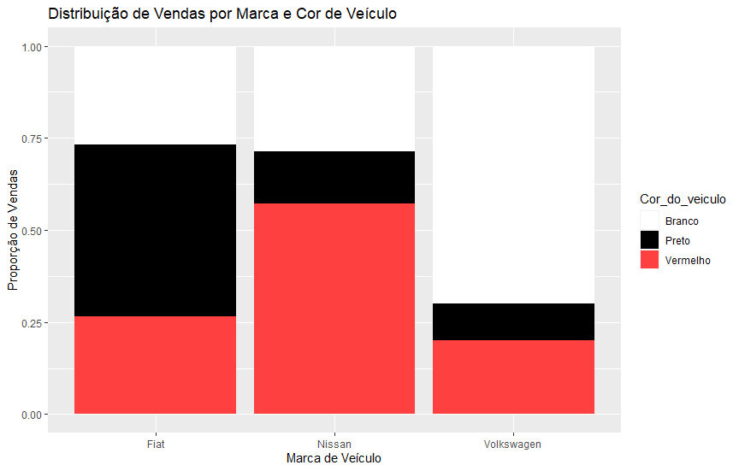

 |  |  |  |  |  |  |  |  |  |  |  | Qual marca que mais rentável para venda? Como mostra o gráfico, em média, cada carro da FIAT
 |  |  |  |  |  |  |  |  |  |  |  | é vendido com cerca de 15% de lucro. É um excelente número.

